画面フロー
アプリ基本設計書 |  |  |  | 担当者 | きらぼし |  | 確認日

 |  |  |  |  | DNX | 武山 | 確認日 | 2021-04-28

画面コード | 000M4010M00 000M4010S00 000M4010S01 000M4010S02 000M4010S03 | フロー名 | キャッシュカード発行/再発行受付フロー

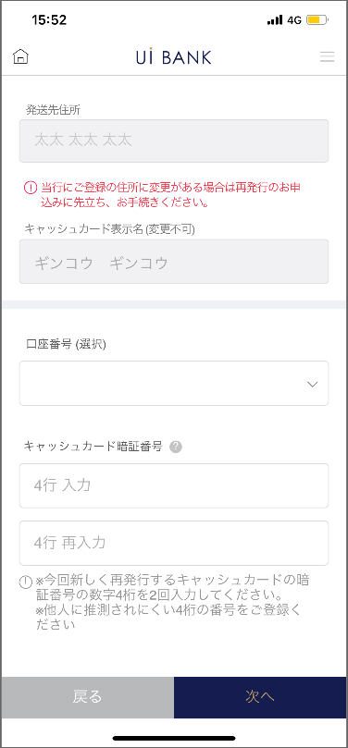 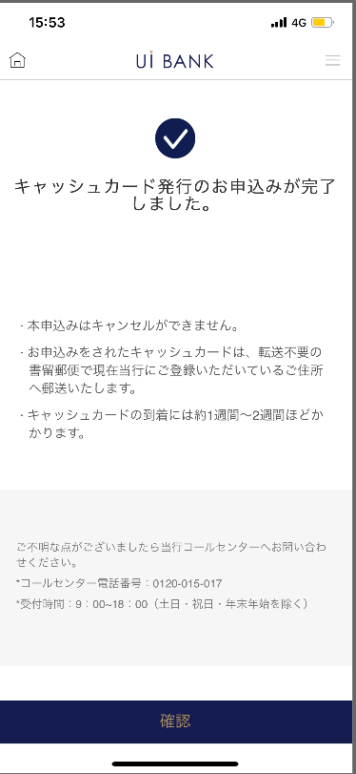 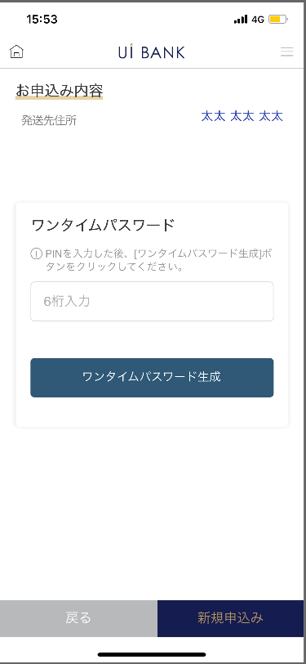
STEP1
STEP2
STEP3
STEP4

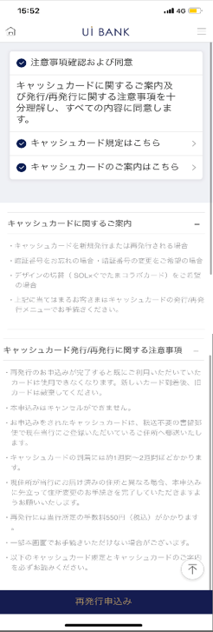
☆

補足説明：
☆：UI銀行様のロゴ挿入に影響し表題のタイトルにロゴが挿入されています。 最新版のものではデザインの関係上「再発行申込み」とタイトル表記しております。 希望の文言等ございましたらご相談いただけますと幸いです。

000M4010S00_画面レイアウト
アプリ基本設計書 |  |  |  |  |  |  |  |  | 担当者 | きらぼし |  |  | 確認日

 |  |  |  |  |  |  |  |  |  | DNX | 武山 |  | 確認日 | 2021-04-28

要件充足表No. | 43 | カテゴリ | App PKG | Lvel 1 | Lvel 2 | Lvel 3 |  | Lvel 4 | Lvel 5
 |  |  |  | モバイルアプリ | 基本機能 | MENU

要件充足表No. | - | カテゴリ | AITHERPKG | Lvel 1 | Lvel 2 | Lvel 3 |  | Lvel 4 | Lvel 5
 |  |  |  | - | - | -

画面コード | 000M4010S00 | 画面名 | 設定/キャッシュカード/発行再発行受付

画面レイアウト： |  |  |  |  |  |  | 画面説明：

 |  |  |  |  |  |  | - キャッシュカード発行に関する案内を表示。
1
2
3
4
5
6

 |  |  |  |  |  |  | 項目説明

 |  |  |  |  |  |  | 項番 | 操作 | 選択肢/入力内容 |  |  | 備考 |  | AiTHERとの連携 (参照元データ)

 |  |  |  |  |  |  | 1 | クリック | - |  |  | - |  | -
 |  |  |  |  |  |  | 2 | クリック | - |  |  | - |  | -
 |  |  |  |  |  |  | 3 | クリック | - |  |  | - |  | -
 |  |  |  |  |  |  | 4 | － | 常時表示 |  |  | - |  | -
 |  |  |  |  |  |  | 5 | － | 常時表示 |  |  | - |  | -
 |  |  |  |  |  |  | 6 | クリック | - |  |  | 000M4010S01へ遷移 |  | -
 |  |  |  |  |  |  | 7
 |  |  |  |  |  |  | 8
 |  |  |  |  |  |  | 9
 |  |  |  |  |  |  | 10
 |  |  |  |  |  |  | 11
 |  |  |  |  |  |  | 12
 |  |  |  |  |  |  | 13
 |  |  |  |  |  |  | 14
 |  |  |  |  |  |  | 15
 |  |  |  |  |  |  | きらぼし様コメント & デザイン変更コメント(要件定義書参照) |  |  |  |  |  |  | 対応確認
 |  |  |  |  |  |  | No. | 内容
 |  |  |  |  |  |  | 1 | キャッシュカードのデザインが1種類のため、デザイン選択の項目を削除します |  |  |  |  |  | 本画面 対応済
 |  |  |  |  |  |  | 2 | キャッシュカード規定、ご案内を規定作成後に変更し、PDFを差替えます |  |  |  |  |  | 項番2・3・4・5・ 対応予定
 |  |  |  |  |  |  | 3 | 発行/再発行受付→再発行申込み に文言を変更したい |  |  |  |  |  | 項番6 対応済
 |  |  |  |  |  |  | 4 | 発行/再発行→再発行申込み に文言を変更し、フォントを大きくしたい |  |  |  |  |  | 項番6 対応済
 |  |  |  |  |  |  | 5
 |  |  |  |  |  |  | 6
 |  |  |  |  |  |  | 7
 |  |  |  |  |  |  | 8
 |  |  |  |  |  |  | 9
 |  |  |  |  |  |  | 10

000M4010S01_画面レイアウト
アプリ基本設計書 |  |  |  |  |  |  |  |  | 担当者 | きらぼし |  |  | 確認日

 |  |  |  |  |  |  |  |  |  | DNX | 武山 |  | 確認日 | 2021-04-28

要件充足表No. | 43 | カテゴリ | App PKG | Lvel 1 | Lvel 2 | Lvel 3 |  | Lvel 4 | Lvel 5
 |  |  |  | モバイルアプリ | 基本機能 | MENU

要件充足表No. | - | カテゴリ | AITHERPKG | Lvel 1 | Lvel 2 | Lvel 3 |  | Lvel 4 | Lvel 5
 |  |  |  | - | - | -

画面コード | 000M4010S01 | 画面名 | 設定/キャッシュカード/発行再発行受付

画面レイアウト： |  |  |  |  |  |  | 画面説明：

 |  |  |  |  |  |  | - キャッシュカード発行を行う口座番号を選択。 -再発行理由選択（新規発行の場合非表示） - 紛失/盗難/破損/磁気不良/暗証番号失念・変更/デザイン切替 -キャッシュカード暗証番号入力 -デザイン選択 -出金口座選択（新規発行の場合非表示）
1
2
3
4
5
6
7
8
9
10
11

 |  |  |  |  |  |  | 項目説明

 |  |  |  |  |  |  | 項番 | 操作 | 選択肢/入力内容 |  |  | 備考 |  | AiTHERとの連携 (参照元データ)

 |  |  |  |  |  |  | 1 | － | 常時表示 |  |  | - |  | -
 |  |  |  |  |  |  | 2 | 表示 | - |  |  | 自宅住所自動表示 |  | 0001
 |  |  |  |  |  |  | 3 | － | 常時表示 |  |  | - |  | -
 |  |  |  |  |  |  | 4 | 表示 | - |  |  | 通帳表示名自動表示 |  | 0001
 |  |  |  |  |  |  | 5 | プルダウン | - |  |  | 普通預金のみ表示 |  | 0210
 |  |  |  |  |  |  | 6 | － | 常時表示 |  |  | - |  | -
 |  |  |  |  |  |  | 7 | 入力 | キャッシュカード暗証番号4桁入力 |  |  | - |  | -
 |  |  |  |  |  |  | 8 | 入力 | キャッシュカード暗証番号4桁再入力 |  |  | - |  | -
 |  |  |  |  |  |  | 9 | － | 常時表示 |  |  | - |  | -
 |  |  |  |  |  |  | 10 | クリック | - |  |  | 000M4010S00へ遷移 |  | -
 |  |  |  |  |  |  | 11 | クリック | - |  |  | 000M4010S02へ遷移 |  | -
 |  |  |  |  |  |  | 12
 |  |  |  |  |  |  | 13
 |  |  |  |  |  |  | 14
 |  |  |  |  |  |  | 15
 |  |  |  |  |  |  | きらぼし様コメント & デザイン変更コメント(要件定義書参照) |  |  |  |  |  |  | 対応確認
 |  |  |  |  |  |  | No. | 内容
 |  |  |  |  |  |  | 1 | キャッシュカードのデザインが1種類のため、デザイン選択の項目を削除します |  |  |  |  |  | 本画面 対応済
 |  |  |  |  |  |  | 2 | 発行手数料を1,100円に変更します |  |  |  |  |  | 対応済(追加要件にて手数料徴収なし）
 |  |  |  |  |  |  | 3 | 本画面の利用に先立ち→再発行のお申込みに先立ち に文言を変更したい |  |  |  |  |  | 項番3 対応済
 |  |  |  |  |  |  | 4 | 口座番号→口座番号（選択） に文言を変更したい |  |  |  |  |  | 項番5 対応済
 |  |  |  |  |  |  | 5 | 利用を停止するキャッシュカード番号→キャッシュカード番号（自動入力） に文言を変更したい |  |  |  |  |  | 削除しております
 |  |  |  |  |  |  | 6 | キャッシュカード表示名→キャッシュカード表示名（変更不可） に文言を変更したい |  |  |  |  |  | 項番4 対応済
 |  |  |  |  |  |  | 7 | 出金口座→出金口座（選択） に文言を変更したい |  |  |  |  |  | 対応済(追加要件にて手数料徴収なし）
 |  |  |  |  |  |  | 8 | 戻る 次へ のフォントを大きくしたい |  |  |  |  |  | 項番10・11 対応済
 |  |  |  |  |  |  | 9
 |  |  |  |  |  |  | 10

000M4010S02_画面レイアウト
アプリ基本設計書 |  |  |  |  |  |  |  |  | 担当者 | きらぼし |  |  | 確認日

 |  |  |  |  |  |  |  |  |  | DNX | 武山 |  | 確認日 | 2021-04-28

要件充足表No. | 43 | カテゴリ | App PKG | Lvel 1 | Lvel 2 | Lvel 3 |  | Lvel 4 | Lvel 5
 |  |  |  | モバイルアプリ | 基本機能 | MENU

要件充足表No. | - | カテゴリ | AITHERPKG | Lvel 1 | Lvel 2 | Lvel 3 |  | Lvel 4 | Lvel 5
 |  |  |  | - | - | -

画面コード | 000M4010S02 | 画面名 | 設定/キャッシュカード/発行再発行受付

画面レイアウト： |  |  |  |  |  |  | 画面説明：

1
2
3
4
5
6
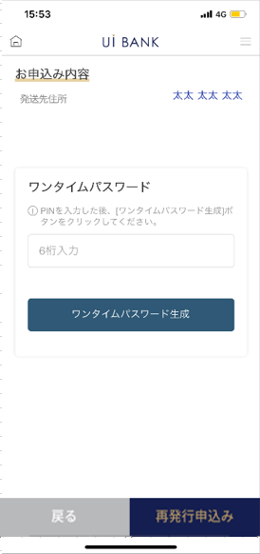 |  |  |  |  |  |  | - 入力内容確認。 -セキュリティ媒体認証

 |  |  |  |  |  |  | 項目説明

 |  |  |  |  |  |  | 項番 | 操作 | 選択肢/入力内容 |  |  | 備考 |  | AiTHERとの連携 (参照元データ)

 |  |  |  |  |  |  | 1 | 表示 | - |  |  | - |  | 0001
 |  |  |  |  |  |  | 2 | － | 常時表示 |  |  | - |  | -
 |  |  |  |  |  |  | 3 | 入力 | - |  |  | - |  | -
 |  |  |  |  |  |  | 4 | クリック | - |  |  | - |  | -
 |  |  |  |  |  |  | 5 | クリック | - |  |  | 000M4010S01へ遷移 |  | -
 |  |  |  |  |  |  | 6 | クリック | - |  |  | 000M4010S03へ遷移 |  | -
 |  |  |  |  |  |  | 7
 |  |  |  |  |  |  | 8
 |  |  |  |  |  |  | 9
 |  |  |  |  |  |  | 10
 |  |  |  |  |  |  | 11
 |  |  |  |  |  |  | 12
 |  |  |  |  |  |  | 13
 |  |  |  |  |  |  | 14
 |  |  |  |  |  |  | 15
 |  |  |  |  |  |  | きらぼし様コメント & デザイン変更コメント(要件定義書参照) |  |  |  |  |  |  | 対応確認
 |  |  |  |  |  |  | No. | 内容
 |  |  |  |  |  |  | 1 | セキュリティ媒体はすべてワンタイムパスワードに統一します （PIN入力→ワンタイムパスワード入力） |  |  |  |  |  | 項番2 対応済
 |  |  |  |  |  |  | 2 | デザインは１種類のため、キャッシュカードデザインの項目は削除します |  |  |  |  |  | 本画面 対応済
 |  |  |  |  |  |  | 3 | 次へ→再発行申込み に文言を変更し、フォントを大きくしたい |  |  |  |  |  | 項番6 対応済
 |  |  |  |  |  |  | 4
 |  |  |  |  |  |  | 5
 |  |  |  |  |  |  | 6
 |  |  |  |  |  |  | 7
 |  |  |  |  |  |  | 8
 |  |  |  |  |  |  | 9
 |  |  |  |  |  |  | 10

000M4010S03_画面レイアウト
アプリ基本設計書 |  |  |  |  |  |  |  |  | 担当者 | きらぼし |  |  | 確認日

 |  |  |  |  |  |  |  |  |  | DNX | 武山 |  | 確認日 | 2021-04-28

要件充足表No. | 43 | カテゴリ | App PKG | Lvel 1 | Lvel 2 | Lvel 3 |  | Lvel 4 | Lvel 5
 |  |  |  | モバイルアプリ | 基本機能 | MENU

要件充足表No. | - | カテゴリ | AITHERPKG | Lvel 1 | Lvel 2 | Lvel 3 |  | Lvel 4 | Lvel 5
 |  |  |  | - | - | -

画面コード | 000M4010S03 | 画面名 | 設定/キャッシュカード/発行再発行受付

画面レイアウト： |  |  |  |  |  |  | 画面説明：

 |  |  |  |  |  |  | - お申込完了画面
1
2
3
4

 |  |  |  |  |  |  | 項目説明

 |  |  |  |  |  |  | 項番 | 操作 | 選択肢/入力内容 |  |  | 備考 |  | AiTHERとの連携 (参照元データ)

 |  |  |  |  |  |  | 1 | － | 常時表示 |  |  | - |  | -
 |  |  |  |  |  |  | 2 | － | 常時表示 |  |  | - |  | -
 |  |  |  |  |  |  | 3 | － | 常時表示 |  |  | - |  | -
 |  |  |  |  |  |  | 4 | クリック | - |  |  | A0100S32へ遷移 |  | -
 |  |  |  |  |  |  | 5
 |  |  |  |  |  |  | 6
 |  |  |  |  |  |  | 7
 |  |  |  |  |  |  | 8
 |  |  |  |  |  |  | 9
 |  |  |  |  |  |  | 10
 |  |  |  |  |  |  | 11
 |  |  |  |  |  |  | 12
 |  |  |  |  |  |  | 13
 |  |  |  |  |  |  | 14
 |  |  |  |  |  |  | 15
 |  |  |  |  |  |  | きらぼし様コメント & デザイン変更コメント(要件定義書参照) |  |  |  |  |  |  | 対応確認
 |  |  |  |  |  |  | No. | 内容
 |  |  |  |  |  |  | 1 | コールセンターの電話番号決定後に文言変更します |  |  |  |  |  | 項番3 対応予定
 |  |  |  |  |  |  | 2 | 完了→確認 に文言変更し、フォントを大きくしたい |  |  |  |  |  | 項番4 対応済
 |  |  |  |  |  |  | 3
 |  |  |  |  |  |  | 4
 |  |  |  |  |  |  | 5
 |  |  |  |  |  |  | 6
 |  |  |  |  |  |  | 7
 |  |  |  |  |  |  | 8
 |  |  |  |  |  |  | 9
 |  |  |  |  |  |  | 10

